Commandes
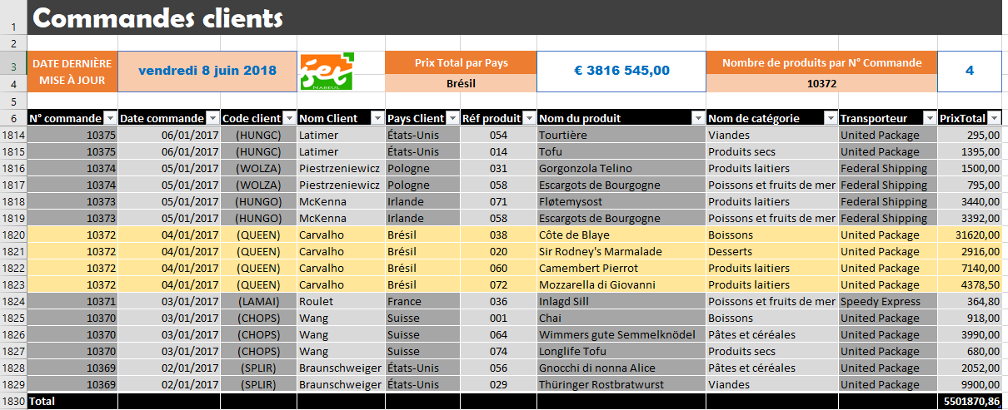

Sous-Totaux Image
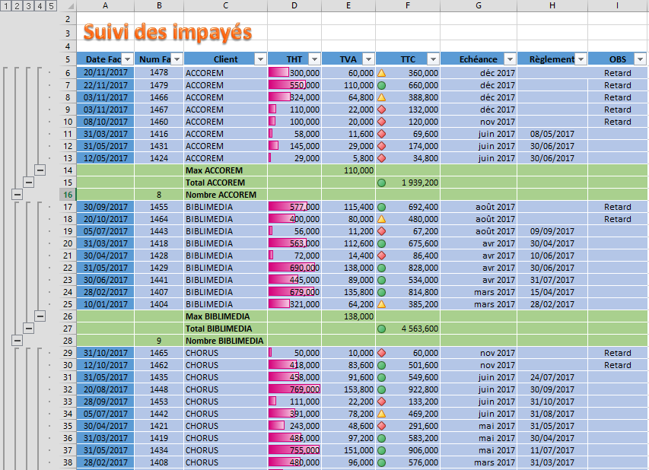

Sous-Totaux TODO
Suivi des impayés

Date Fact | Num Fact | Client | THT | TVA | TTC | Echéance | Règlement | OBS
2017-01-10 | 1404 | BIBLIMEDIA | 321.000 | 64.200 | 385.200 | 2017-03-09 | 2017-02-28
2017-01-20 | 1405 | CHORUS | 37.000 | 7.400 | 44.400 | 2017-03-28 | 2017-02-12
2017-01-31 | 1406 | IBFOR | 414.000 | 82.800 | 496.800 | 2017-02-28 | 2017-03-08
2017-02-28 | 1407 | BIBLIMEDIA | 679.000 | 135.800 | 814.800 | 2017-03-31 | 2017-04-15
2017-02-28 | 1408 | CHORUS | 480.000 | 96.000 | 576.000 | 2017-03-31 | 2017-03-31
2017-02-28 | 1409 | CHORUS | 219.000 | 43.800 | 262.800 | 2017-03-31 | 2017-03-31
2017-02-28 | 1410 | CHORUS | 562.000 | 112.400 | 674.400 | 2017-03-31
2017-02-28 | 1411 | INFOTIC | 115.000 | 23.000 | 138.000 | 2017-03-31 | 2017-04-21
2017-03-11 | 1412 | INFOTIC | 628.000 | 125.600 | 753.600 | 2017-04-10 | 2017-04-15
2017-03-11 | 1413 | INFOTIC | 174.000 | 34.800 | 208.800 | 2017-04-10 | 2017-04-27
2017-03-17 | 1414 | MARINOS | 15.000 | 3.000 | 18.000 | 2017-04-30 | 2017-04-30
2017-03-31 | 1415 | INFOTIC | 16.000 | 3.200 | 19.200 | 2017-04-30 | 2017-05-17
2017-03-31 | 1416 | ACCOREM | 58.000 | 11.600 | 69.600 | 2017-06-30 | 2017-05-08
2017-03-31 | 1417 | INFOTIC | 29.000 | 5.800 | 34.800 | 2017-04-30 | 2017-04-30
2017-03-31 | 1418 | BIBLIMEDIA | 563.000 | 112.600 | 675.600 | 2017-04-30 | 2017-04-30
2017-03-31 | 1419 | CHORUS | 486.000 | 97.200 | 583.200 | 2017-05-30 | 2017-04-30
2017-03-31 | 1420 | IBFOR | 51.000 | 10.200 | 61.200 | 2017-04-30 | 2017-04-30
2017-04-30 | 1421 | CHORUS | 243.000 | 48.600 | 291.600 | 2017-05-31 | 2017-05-31
2017-04-30 | 1422 | INFOTIC | 445.000 | 89.000 | 534.000 | 2017-05-31 | 2017-06-18
2017-04-19 | 1423 | COMTIA | 560.000 | 112.000 | 672.000 | 2017-05-31 | 2017-05-28
2017-05-12 | 1424 | ACCOREM | 29.000 | 5.800 | 34.800 | 2017-06-11 | 2017-06-30
2017-04-28 | 1425 | INFOTIC | 34.000 | 6.800 | 40.800 | 2017-05-31
2017-05-06 | 1426 | MARINOS | 49.000 | 9.800 | 58.800 | 2017-06-05 | 2017-06-22
2017-04-30 | 1427 | IBFOR | 324.000 | 64.800 | 388.800 | 2017-05-31
2017-04-30 | 1428 | BIBLIMEDIA | 72.000 | 14.400 | 86.400 | 2017-04-30 | 2017-06-10
2017-05-31 | 1429 | BIBLIMEDIA | 690.000 | 138.000 | 828.000 | 2017-04-30 | 2017-06-30
2017-05-31 | 1430 | INFOTIC | 144.000 | 28.800 | 172.800 | 2017-06-30 | 2017-06-30
2017-05-31 | 1431 | ACCOREM | 145.000 | 29.000 | 174.000 | 2017-06-30 | 2017-06-30
2017-06-09 | 1432 | MARINOS | 34.000 | 6.800 | 40.800 | 2017-07-09 | 2017-07-14
2017-06-09 | 1433 | COMTIA | 283.000 | 56.600 | 339.600 | 2017-07-09 | 2017-07-20
2017-05-31 | 1434 | CHORUS | 755.000 | 151.000 | 906.000 | 2017-05-30 | 2017-07-11
2017-05-31 | 1435 | CHORUS | 458.000 | 91.600 | 549.600 | 2017-06-30 | 2017-07-24
2017-06-10 | 1436 | MARINOS | 408.000 | 81.600 | 489.600 | 2017-07-10 | 2017-07-31
2017-06-15 | 1437 | IBFOR | 573.000 | 114.600 | 687.600 | 2017-07-15 | 2017-07-31
2017-06-15 | 1438 | INFOTIC | 231.000 | 46.200 | 277.200 | 2017-07-15 | 2017-08-15
2017-06-20 | 1439 | MARINOS | 69.000 | 13.800 | 82.800 | 2017-07-31 | 2017-08-06
2017-06-20 | 1440 | MARINOS | 79.000 | 15.800 | 94.800 | 2017-07-31 | 2017-07-31
2017-06-30 | 1441 | BIBLIMEDIA | 445.000 | 89.000 | 534.000 | 2017-04-30 | 2017-07-31
2017-07-05 | 1442 | CHORUS | 391.000 | 78.200 | 469.200 | 2017-06-04 | 2017-08-31
2017-07-05 | 1443 | BIBLIMEDIA | 56.000 | 11.200 | 67.200 | 2017-08-04 | 2017-09-09
2017-07-07 | 1444 | COMTIA | 65.000 | 13.000 | 78.000 | 2017-08-06 | 2017-08-31
2017-07-22 | 1445 | INFOTIC | 45.000 | 9.000 | 54.000 | 2017-08-31 | 2017-08-31
2017-07-25 | 1446 | MARINOS | 438.000 | 87.600 | 525.600 | 2017-08-31 | 2017-08-31
2017-08-15 | 1447 | IBFOR | 239.000 | 47.800 | 286.800 | 2017-09-14 | 2017-09-30
2017-08-20 | 1448 | CHORUS | 769.000 | 153.800 | 922.800 | 2017-06-30 | 2017-09-30
2017-09-01 | 1449 | MARINOS | 42.000 | 8.400 | 50.400 | 2017-10-01 | 2017-11-22
2017-09-05 | 1450 | INFOTIC | 87.000 | 17.400 | 104.400 | 2017-10-05 | 2017-11-15
2017-09-22 | 1451 | COMTIA | 70.000 | 14.000 | 84.000 | 2017-10-31 | 2017-10-31
2017-09-25 | 1452 | MARINOS | 168.000 | 33.600 | 201.600 | 2017-10-31
2017-09-28 | 1453 | CHORUS | 111.000 | 22.200 | 133.200 | 2017-06-30 | 2017-10-31
2017-09-30 | 1454 | IBFOR | 649.000 | 129.800 | 778.800 | 2017-10-31 | 2017-10-31
2017-09-30 | 1455 | BIBLIMEDIA | 577.000 | 115.400 | 692.400 | 2017-08-31
2017-10-01 | 1456 | COMTIA | 46.000 | 9.200 | 55.200 | 2017-10-31 | 2017-11-28
2017-10-01 | 1457 | MARINOS | 16.000 | 3.200 | 19.200 | 2017-10-31 | 2017-12-15
2017-10-01 | 1458 | COMTIA | 210.000 | 42.000 | 252.000 | 2017-10-31 | 2017-12-07
2017-10-06 | 1459 | MARINOS | 29.000 | 5.800 | 34.800 | 2017-11-05
2017-10-08 | 1460 | ACCOREM | 100.000 | 20.000 | 120.000 | 2017-11-07
2017-10-12 | 1461 | COMTIA | 393.000 | 78.600 | 471.600 | 2017-11-11
2017-10-12 | 1462 | CHORUS | 418.000 | 83.600 | 501.600 | 2017-11-11
2017-10-18 | 1463 | IBFOR | 695.000 | 139.000 | 834.000 | 2017-11-30
2017-10-20 | 1464 | BIBLIMEDIA | 400.000 | 80.000 | 480.000 | 2017-08-30
2017-10-31 | 1465 | CHORUS | 50.000 | 10.000 | 60.000 | 2017-11-30
2017-11-03 | 1466 | ACCOREM | 324.000 | 64.800 | 388.800 | 2017-12-03
2017-11-03 | 1467 | ACCOREM | 110.000 | 22.000 | 132.000 | 2017-12-03
2017-11-15 | 1475 | MARINOS | 100.000 | 20.000 | 120.000 | 2017-12-15 | 2017-11-15
2017-11-15 | 1476 | MARINOS | 116.000 | 23.200 | 139.200 | 2017-12-15
2017-11-20 | 1477 | MARINOS | 520.000 | 104.000 | 624.000 | 2017-12-31
2017-11-20 | 1478 | ACCOREM | 300.000 | 60.000 | 360.000 | 2017-12-31
2017-11-22 | 1479 | ACCOREM | 550.000 | 110.000 | 660.000 | 2017-12-31
2017-11-30 | 1480 | MARINOS | 111.000 | 22.200 | 133.200 | 2017-12-31

Côte à Côte Image
